半径计算
保护密码：123456 | 直线夹角对应角度 α 计算 |  |  | 圆弧对应角度 θ 计算 |  |  | 不规则夹角对应角度计算
 | θ+α=180° | 角度 α （直线夹角） | 半径 r | θ+α=180° | 角度 θ （圆弧对应角度） | 半径 r | 直线夹角 α | 角度 α （直线夹角） | 半径 r
 | 假定弧长恒定为 S S=π×r×(180°-α)/180° （180°-α）和 r 成反比 | 180 | - | 假定弧长恒定为 S S=π×r×θ/180° θ 和 r 成反比 | 0 | - | 自定义数值 1 | 55 | 6.000
 |  | 165 | 150.000 |  | 15 | 90.000 | 自定义数值 2 | 125 | 13.636
 |  | 150 | 75.000 |  | 30 | 45.000
 |  | 135 | 50.000 |  | 45 | 30.000 | 圆弧对应角度 θ | 角度 θ （圆弧对应角度） | 半径 r
 |  | 120 | 37.500 |  | 60 | 22.500
 |  | 105 | 30.000 |  | 75 | 18.000 | 自定义数值 1 | 44 | 6.000
 |  | 90 | 25.000 |  | 90 | 15.000 | 自定义数值 2 | 80 | 3.300
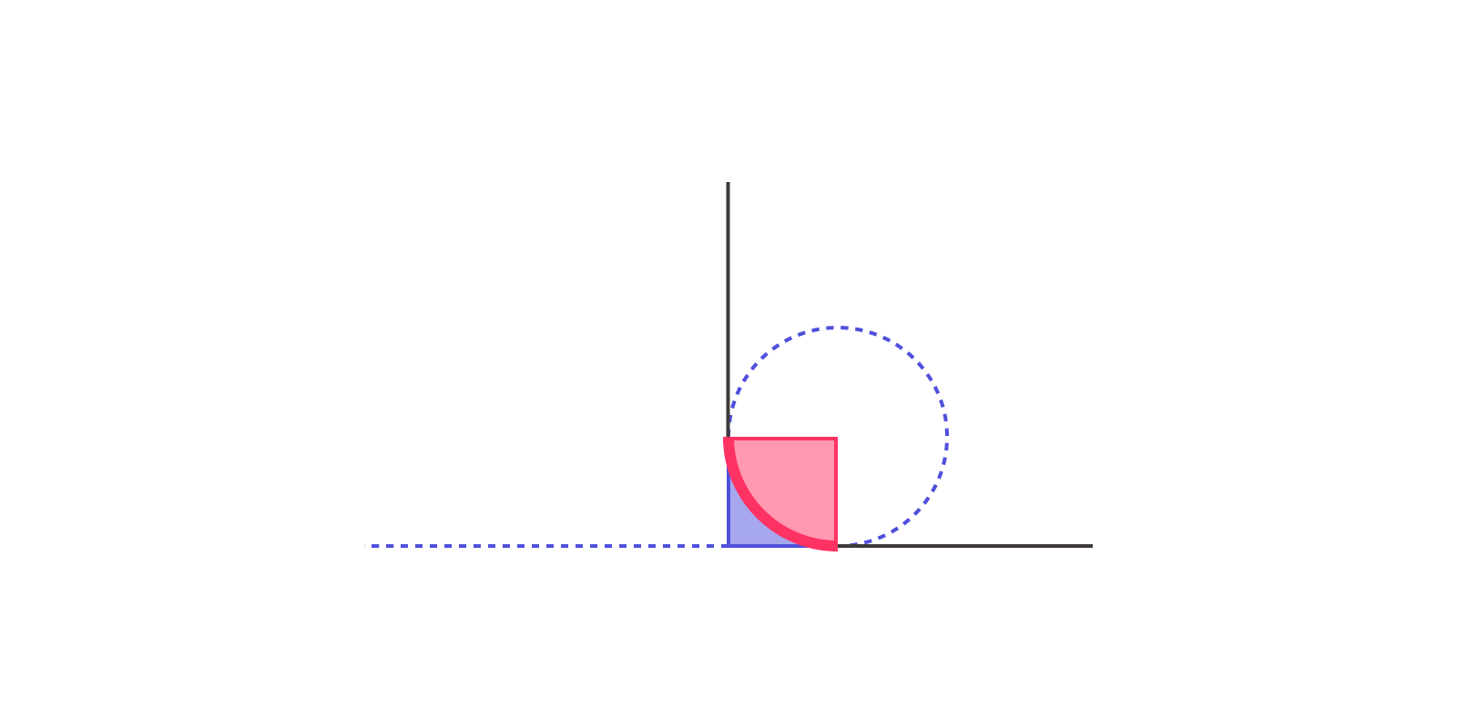
 |  | 75 | 21.429 |  | 105 | 12.857
 |  | 60 | 18.750 |  | 120 | 11.250
 |  | 45 | 16.667 |  | 135 | 10.000
 |  | 30 | 15.000 |  | 150 | 9.000
 |  | 15 | 13.636 |  | 165 | 8.182
 |  | 0 | - |  | 180 | -

 | 自定义 | 40 | 16.071 | 自定义 | 20 | 67.500

 | 备注： 1、请在红色单元格中填入 90° 对应的半径； 2、自定义可以输入 0~180° 间（不包括0°和180°）的任意角度； |  |  | ©Copyright by IpNeNaEcRe

